Sheet1
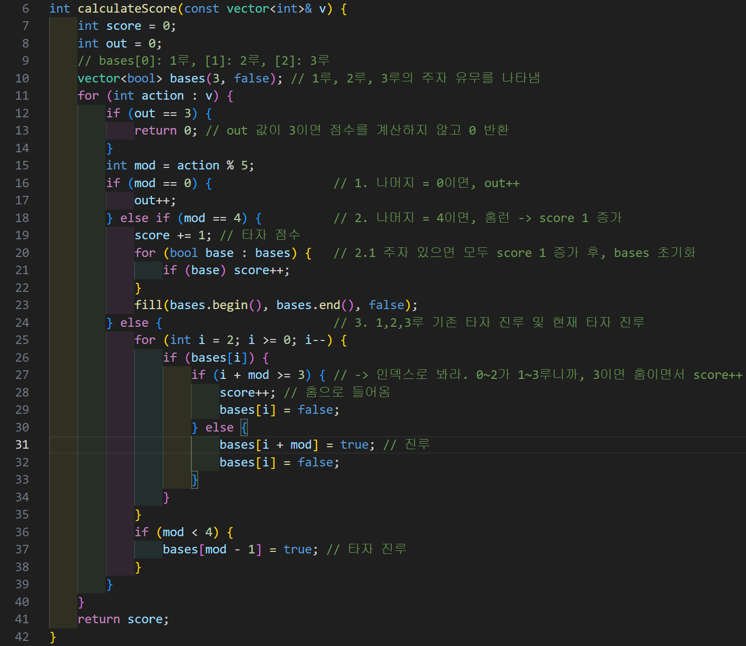
LIG넥스원 코딩테스트(2023/04/30)

문제 1 |  |  | // BOJ 1~3주차 복습 ctrl_alt_c + ctrl_alt_r #include <iostream> #include <algorithm> #include <vector> using namespace std; int calculateScore(const vector<int>& v) { int score = 0; int out = 0; // bases[0]: 1루, [1]: 2루, [2]: 3루 vector<bool> bases(3, false); // 1루, 2루, 3루의 주자 유무를 나타냄 for (int action : v) { if (out == 3) { return 0; // out 값이 3이면 점수를 계산하지 않고 0 반환 } int mod = action % 5; if (mod == 0) { // 1. 나머지 = 0이면, out++ out++; } else if (mod == 4) { // 2. 나머지 = 4이면, 홈런 -> score 1 증가 score += 1; // 타자 점수 for (bool base : bases) { // 2.1 주자 있으면 모두 score 1 증가 후, bases 초기화 if (base) score++; } fill(bases.begin(), bases.end(), false); } else { // 3. 1,2,3루 기존 타자 진루 및 현재 타자 진루 for (int i = 2; i >= 0; i--) { if (bases[i]) { if (i + mod >= 3) { // -> 인덱스로 봐라. 0~2가 1~3루니까, 3이면 홈이면서 score++ score++; // 홈으로 들어옴 bases[i] = false; // 진루하게 될 곳이 홈 이상이니까 score 증가하고, 기존 자리 false로 비워 } else { bases[i + mod] = true; // 기존에 사람 없었으면, 움직이게 될 곳으로 진루 bases[i] = false; // 기존 있던 자리 초기화 } } } if (mod < 4) { // 배열은 음수 못오니까 1,2,3루만 해당. 해당 위치로 진루 bases[mod - 1] = true; // 타자 진루 } } } return score; } int main() { cout << calculateScore({4, 61, 70, 0, 12, 65}) << endl; // 1 cout << calculateScore({0,0,0,4,4,4}) << endl; // 0 cout << calculateScore({1,1,1,4,0,0,4}) << endl; // 5 return 0; }
input 예시 | output 예시
{4, 61, 70, 0, 12, 65} | 1
{0,0,0,4,4,4} | 0
{1,1,1,4,0,0,4} | 5

설명
vector<int>[i]의 각 요소에 대하여
[i]%5 == 0이면 | Out
[i]%5 == 1이면 | 모든 주자 +1루 진루
[i]%5 == 2이면 | 모든 주자 +2루 진루
[i]%5 == 3이면 | 모든 주자 +3루 진루
[i]%5 == 4이면 | 모든 주자+타자 홈인
Out == 3이면 이후 결과와는 상관 없이 end
input을 받아 위에 따른 score를 계산하시오

문제 2
input 예시 | input 2 예시 | output 예시
{3,7,8}, | 2 | 8
{3,7,8}, | 1 | 4
{1,2,3,4,5,6}, | 2 | 2
[3,4,7,8] | 1 | 2
설명
vector<int>[i]의 각 요소에 대하여
각 [i]초에서 interrupt가 발생한다.
interrupt를 검사하는 주기를 최대로 하는 것을 목표로 최대 검사주기를 구한다.
조건 1: 모든 인터럽트는 검사되어야 하며
조건 2: 한 주기에서는 인터럽트를 (input 2)개를 초과하여 검사할 수 없다.
예시 : [0 1 2 3 4 5 6 7] / [8] 나눴을떄 | input 2 = 2 | 최대 검사주기 = 8
예시 : [0 1 2 3] / [4 5 6 7] / [8] 로 나눴을떄 | input 2 = 1 | 최대 검사주기 = 4
예시 : [0,1]/[2,3]/[4,5], [6,7]/[8] 로 나눴을떄 | input 2 = 1 | 최대 검사주기 = 2

문제 3
input 예시 | output 예시
늑대 무게 : 1 | 7?
양 무게 : 1
배추 무게 : 1
늑대 개수 : 1
양 개수 : 1
배추 개수 : 1
배 최대중량 : 1

설명(참조)
https://wondangcom.com/2310
농부, 배추, 염소, 늑대 강건너기 - DFS (파이썬) : 네이버 블로그 (naver.com)

1번 문제 답

